Source - Anatomie Blézat
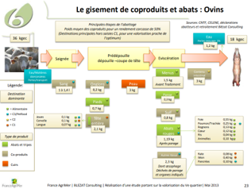
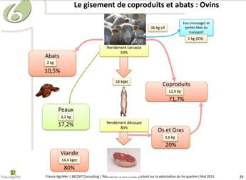
Source — Blézat « Valorisation du 5e quartier » (composition ovins-caprins)

Composition anatomique ovins-caprins (Blézat / FranceAgriMer), 36 kg vif
Poste | kg | ratio / vif | ratio / carcasse
Vif | 36 | 1 | 2
Carcasse | 18 | 0.5 | 1
Viande (désossée) | 14.4 | 0.4 | 0.8
Abats comestibles | 3.59 | 0.0997 | 0.1994
Coproduits (C1+C2+C3) | 13.91 | 0.3864 | 0.7728
dont C1 (MRS) | 1.5 | 0.0417 | 0.0833
dont C2 | 3 | 0.0833 | 0.1667
dont C3 | 9.51 | 0.2642 | 0.5283
Peaux | 3.1 | 0.0861 | 0.1722
Eau (ressuage) | 1 | 0.0278 | 0.0556

Repris de l'onglet « Anatomie - Blézat » (Viande bovine, bloc Ovins ; Caprins = mêmes coefficients).

▼ Capture(s) source (2) :

Source - Où va l'agneau
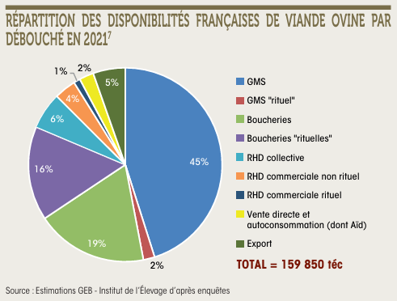
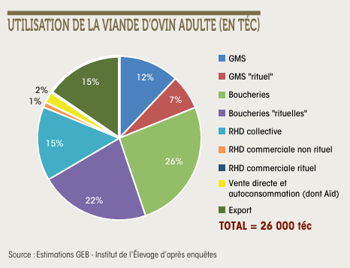
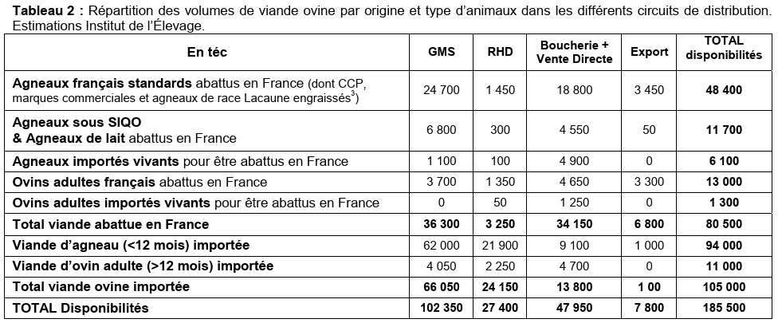
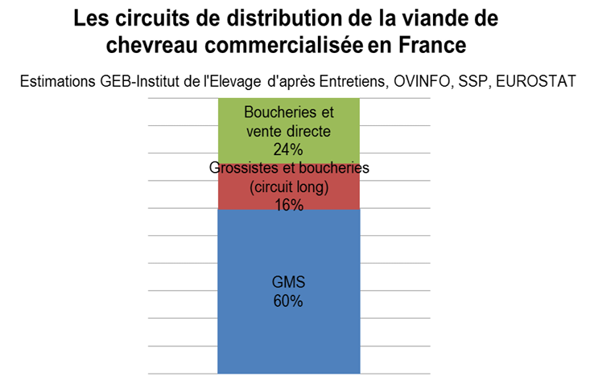
Source — Institut de l'Élevage (GEB) « Où va l'agneau ? » 2014 & 2021 + CGAAER chevreau

Tableau 2 (journées3r, M. Carlier, 2014) — viande ovine par origine/type × circuit (téc)
Origine / type | GMS | RHD | Boucherie + VD | Export | TOTAL
Agneaux français standards | 24700 | 1450 | 18800 | 3450 | 48400
Agneaux SIQO & lait | 6800 | 300 | 4550 | 50 | 11700
Agneaux importés vivants | 1100 | 100 | 4900 | 0 | 6100
Ovins adultes français | 3700 | 1350 | 4650 | 3300 | 13000
Ovins adultes importés vivants | 0 | 50 | 1250 | 0 | 1300
Viande d'agneau importée | 62000 | 21900 | 9100 | 1000 | 94000
Viande d'ovin adulte importée | 4050 | 2250 | 4700 | 0 | 11000
TOTAL disponibilités | 102350 | 27400 | 47950 | 7800 | 185500

Camemberts GEB 2021 (% du disponible) | Ovine totale (159 850 téc) | Ovin adulte (26 000 téc)
GMS (+ rituel) | 47 % | 19 %
Boucheries (+ rituelles) | 35 % | 48 %
RHD (collective+commerciale) | 11 % | 16 %
Vente directe / autoconso | 2 % | 2 %
Export | 5 % | 15 %

Chevreau (CGAAER 2021) | %
GMS | 60 %
Boucheries + vente directe | 24 %
Grossistes + boucheries (circuit long) | 16 %

Tableau 2 : https://journees3r.fr/wp-content/uploads/2017/01/Texte_2_Div_circ_comm_M-Carlier-184.pdf
Camemberts 2021 : Estimations GEB - Institut de l'Élevage (captures jointes). Agneau = total ovine − ovin adulte.
Chevreau : rapport CGAAER n°21026 (2021) — Boucherie caprine = boucheries + vente directe + grossistes (40 %).

▼ Capture(s) source (4) :

